Choix Batterie
Modèle de Batterie | Tension délivrable | Capacité | Dimension | Poids
Accu Li-Ion MGL9016 | 7,4 Vcc | 2600 mAh | 70x38x19mm | 110g
Accu Li-Ion MGL9073 | 10,8 Vcc | 2600 mAh | 70x56x19mm | 143g
Gecoty Ni-MH AA | 4,8 Vcc | 2400 mAh | 56 x 51 x 14mm | 120g

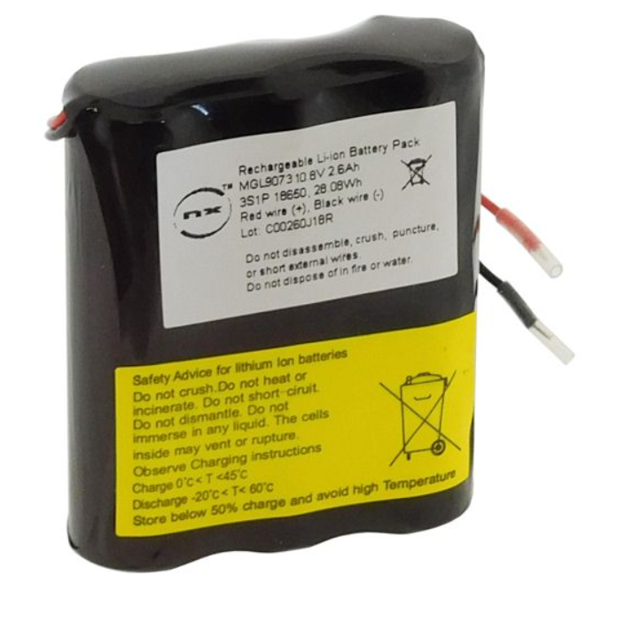

 |  |  |  |  | Tension de charge | Intensité de charge max
 |  |  |  |  | 8,4 Vcc | 1,6 A
 |  |  |  |  | 4,2 Vcc | 2,6 A

Choix moteur
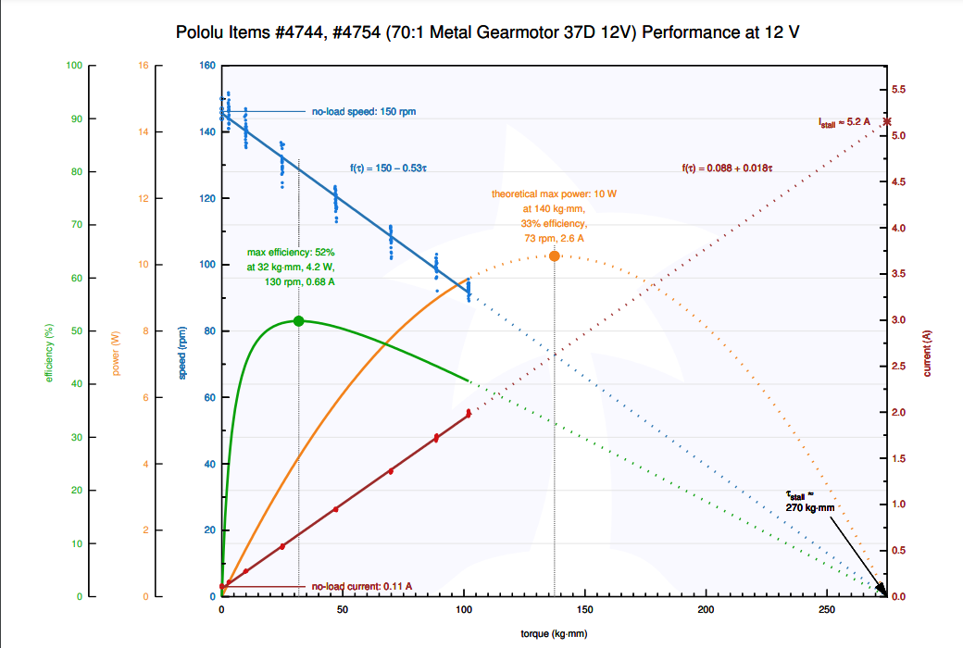
Types de solutions : | Moteur (et ressort) | Type de moteur
Treuil | Pololu DC37 | motoréducteur
 |  | motoréducteur

Pilotage | FS90R | servomoteur
 | FT90R | servomoteur
Système de verrouillage | 2 0,22Nm + ressort | 2 moteur pas à pas
Système d'éjection |  | motoréducteur

Chassis Station hôte | Stepper-Motor : SY35ST28-0504A déjà à l’icam | moteur pas à pas

